关系图
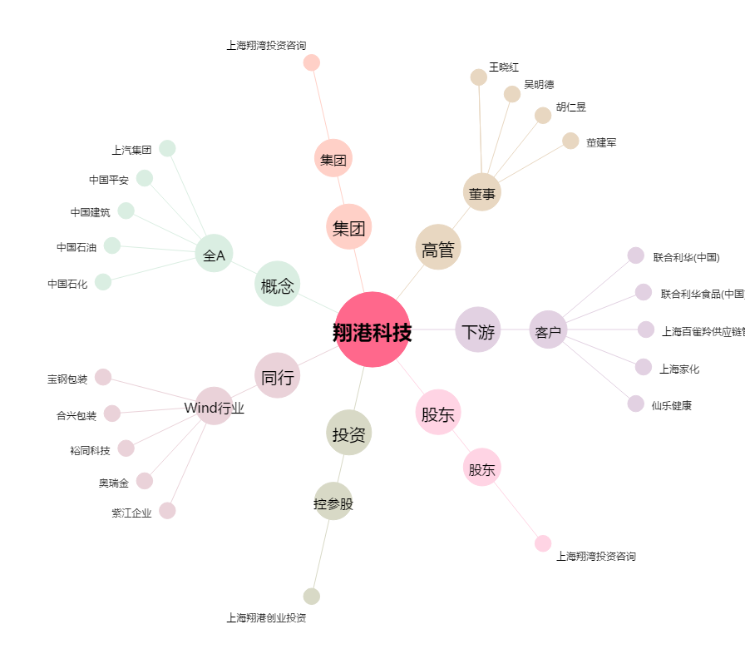
翔港科技[603499.SH] - 关系概览图

